表紙
関係者外秘
PJ関係者限り

サンプルプロジェクト
システム機能設計書（画面）
プロジェクト管理システム/担当者紐付け

 | 第１．０版

2019-05-14

2. WA10301(担当者紐付け画面)
PJ名 |  |  |  | サンプルプロジェクト |  |  |  |  |  |  |  | 成果物名 |  |  |  | システム機能設計書（画面） WA10301/担当者紐付け |  |  |  |  |  | 作成 | TIS |  |  | 2019-05-14
システム名 |  |  |  | サンプルシステム |  |  |  |  |  |  |  |  |  |  |  |  |  |  |  |  |  | 変更
サブシステム名 |  |  |  | プロジェクト管理システム

 | 2. WA10301(担当者紐付け画面)
 |  | 2.1. 画面レイアウト

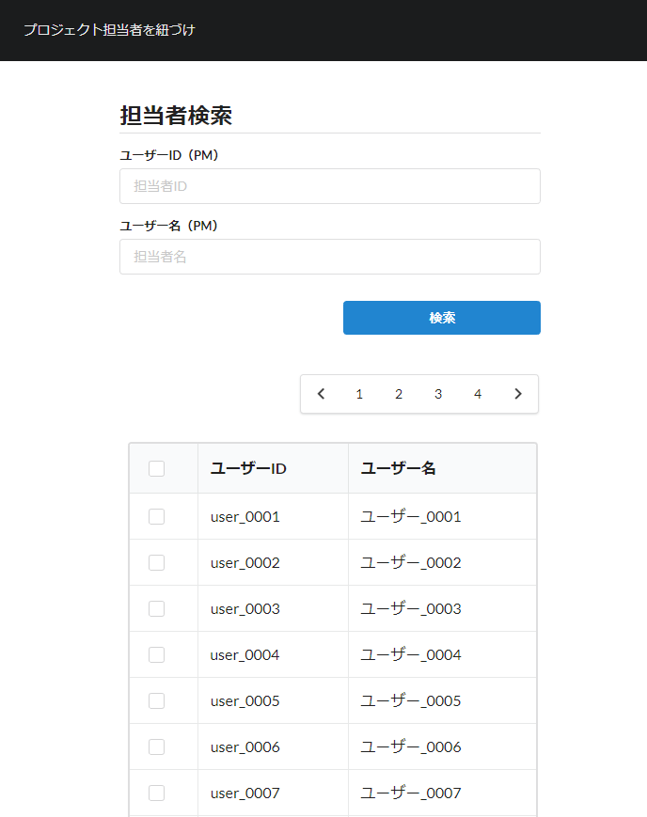

 |  | 2.2. 一覧表示

 |  |  | No. | 領域名 |  |  |  |  |  |  | ページング有無 |  |  |  | ソート条件 |  |  |  |  | 備考
 |  |  | 1 | 担当者情報検索条件入力 |  |  |  |  |  |  | 無 |  |  |  | - |  |  |  |  | -
 |  |  | 2 | 担当者情報検索結果 |  |  |  |  |  |  | 有 |  |  |  | ユーザID昇順 |  |  |  |  | -

 |  | 2.3. 画面項目定義

 |  |  | No. | 表示情報 |  |  |  |  |  |  |  |  |  |  |  |  |  |  |  |  |  |  |  | ドメイン名
 |  |  |  | 画面項目名 |  |  |  | 画面項目種別 |  | 情報取得元 |  |  |  |  |  |  |  | 編集仕様 |  |  | 初期値 |  | 必須

 |  |  | 領域名：担当者情報検索条件入力
 |  |  | 1 | ユーザID |  |  |  | text |  | - |  |  |  |  |  |  |  | - |  |  | - |  | × | ID
 |  |  | 2 | ユーザ名 |  |  |  | text |  | - |  |  |  |  |  |  |  | - |  |  | - |  | × | ユーザ氏名（漢字）
 |  |  | 領域名：担当者情報検索結果
 |  |  | 5 | ユーザID |  |  |  | label |  | - |  |  |  |  |  |  |  | - |  |  | - |  | - | -
 |  |  | 6 | ユーザ名 |  |  |  | label |  | - |  |  |  |  |  |  |  | - |  |  | - |  | - | -

 |  | 2.4. 入出力一覧

 |  |  | No. | 入出力名 |  |  |  |  | 種別 |  |  | I/O | DBアクセス種別 |  |  |  |  |  | 備考
 |  |  |  |  |  |  |  |  |  |  |  |  | C | R | U | D | ﾛｯｸ対象
 |  |  | 1 | ユーザ |  |  |  |  | テーブル |  |  | I | - | ○ | - | - | - |  | -

 |  | 2.5. 画面イベント一覧

 |  |  | No. | 画面イベント名 |  |  |  |  | 発生タイミング |  |  |  |  |  | 画面イベント概要 |  |  |  |  |  | 正常時遷移先画面 |  |  |  | サーバ通信有無
 |  |  | 1 | 初期表示 |  |  |  |  | ‐ |  |  |  |  |  | 担当者紐付け画面を表示する。 |  |  |  |  |  | - |  |  |  | あり(同期)
 |  |  | 2 | 一覧検索 |  |  |  |  | 「検索」ボタンを押下 |  |  |  |  |  | 入力された検索条件に合致するユーザ情報を検索する。 |  |  |  |  |  | 担当者紐付け(結果表示) |  |  |  | あり(同期)
 |  |  | 3 | ページング |  |  |  |  | 「＜」リンク押下 「＞」リンク押下 ページNoのリンク押下 |  |  |  |  |  | 「前へ」リンク押下時は前の10件を表示する。 「次へ」リンク押下時は次の10件を表示する。 ページNoのリンク押下時は押下されたページの10件を表示する。 |  |  |  |  |  | 担当者紐付け(結果表示) |  |  |  | あり(同期)
 |  |  | 4 | 確定 |  |  |  |  | 「確定」ボタン押下 |  |  |  |  |  | 入力内容のバリデーション処理を行い、該当ポップアップ画面を閉じ、呼出元画面に選択されたユーザ情報を連携する。 |  |  |  |  |  | 呼出元画面 |  |  |  | あり(同期)

 |  | 2.6. 画面イベント詳細
 |  |  | 2.6.1.初期表示イベント

 |  |  |  | (1) バリデーション処理

 |  |  |  |  | なし。

 |  |  |  | (2) 表示処理

 |  |  |  |  | (a) 呼出パラメータのPMフラグ＝true の場合
 |  |  |  |  |  | 画面タイトルを「プロジェクトマネージャー検索」に変更する。
 |  |  |  |  |  | 検索項目名の後ろに「（PM）」を追加する。
 |  |  |  |  |  |  | 例： | ユーザーID（PM）

 |  |  |  |  | (b) 呼出パラメータのPMフラグ＝false の場合
 |  |  |  |  |  | 画面タイトル、検索項目名はデフォルト仕様で表示する。

 |  |  |  |  | (c) 検索暗黙条件として呼出パラメータのPMフラグの値をHidden項目に保存する。

 |  |  | 2.6.2.一覧検索イベント

 |  |  |  | (1) バリデーション処理

 |  |  |  |  | No. | バリデーション名 |  |  |  | バリデーション内容 |  |  |  |  |  |  |  |  |  | メッセージID | 埋め込み文字列 |  |  | エラー発生時の バリデーション 処理継続判定
 |  |  |  |  | 1 | 単項目バリデーション |  |  |  | 全ての入力項目に対して、指定ドメインに応じたバリデーションを実施し、入力内容の妥当性を確認する。 |  |  |  |  |  |  |  |  |  | （ドメイン別） | （ドメイン別） |  |  | 終了する

 |  |  |  | (2) DBアクセス（検索処理）
 |  |  |  |  | (a) ユーザ検索条件

 |  |  |  |  |  | 取得テーブル名 |  |  |  |  |  |  |  | 取得カラム名
 |  |  |  |  |  | ユーザ |  |  |  |  |  |  |  | ユーザID
 |  |  |  |  |  |  |  |  |  |  |  |  |  | 漢字氏名
 |  |  |  |  |  | 検索条件

 |  |  |  |  |  |  | ユーザ.ユーザID |  |  | like |  |  | %ユーザID（入力値）%
 |  |  |  |  |  |  | ユーザ.漢字氏名 |  |  | like |  |  | %ユーザ名（入力値、前後方一致）%
 |  |  |  |  |  |  | ユーザ.PM職フラグ |  |  | ＝ |  |  | PMフラグ（Hidden値）

 |  |  |  | (3) 表示処理

 |  |  |  |  | (a)「(2) 検索処理」の検索結果がない場合

 |  |  |  |  |  | 検索条件および検索結果なしエラーメッセージ(errors.nothing)を「担当者紐付け画面(結果表示)」画面に表示し、
 |  |  |  |  |  | 領域名：担当者情報検索結果は非表示とする。

 |  |  |  |  | (b)「(2) 検索処理」の検索結果が検索上限件数を超えている場合
 |  |  |  |  |  | 検索条件および検索結果上限超過エラーメッセージ(errors.upper.limit)を「担当者紐付け画面(結果表示)」画面に表示し、
 |  |  |  |  |  | 領域名：担当者情報検索結果は非表示とする。

 |  |  |  |  | (c)「(2) 検索処理」の検索結果があり、検索上限件数以内の場合
 |  |  |  |  |  | 検索結果を「担当者紐付け画面(結果表示)」画面に表示する。
 |  |  |  |  |  | 「検索」ボタン押下時は、1ページ目を表示する。

 |  |  | 2.6.3. ページングイベント
 |  |  |  | 以下の条件でページ番号を指定して「2.6.2.一覧検索イベント」を行う。
 |  |  |  |  | 「前へ」リンク：現在のページ数－1ページ
 |  |  |  |  | 「次へ」リンク：現在のページ数＋1ページ
 |  |  |  |  | ページNoリンク：押下されたページ

 |  |  | 2.6.6. 確定イベント

 |  |  |  | (1) バリデーション処理

 |  |  |  |  | バリデーションエラーが1件でもある場合は処理を終了する。

 |  |  |  |  | No. | バリデーション名 |  |  |  | バリデーション内容 |  |  |  |  |  |  |  |  |  | メッセージID | 埋め込み文字列 |  |  | エラー発生時の バリデーション 処理継続判定
 |  |  |  |  | 1 | 選択件数バリデーション |  |  |  | 選択されたレコードが1件以上であること |  |  |  |  |  |  |  |  |  | required.select.message | {0}：ユーザレコード |  |  | 終了する

 |  |  |  | (2) 表示処理

 |  |  |  |  | 該当ポップアップ画面を閉じ、呼出元画面に選択されたユーザ情報を連携する。

